схема ремонта
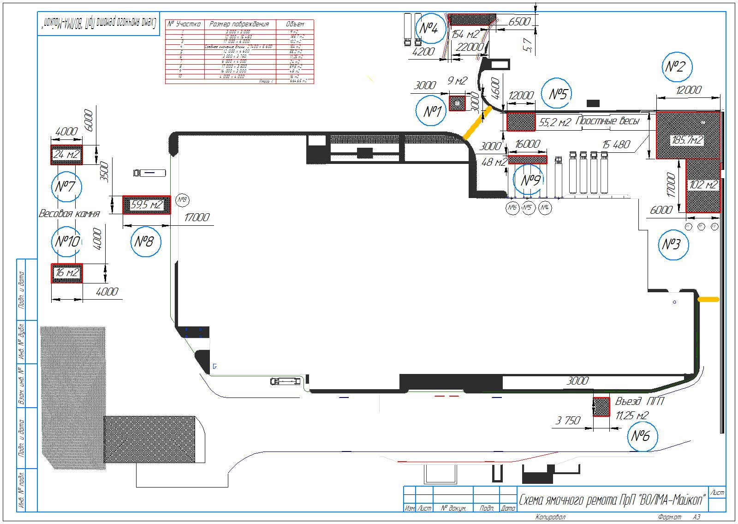
Схема ямочного ремонта дорожного покрытия

